Auswahl
 |  | Schauklassenhelfer 2026

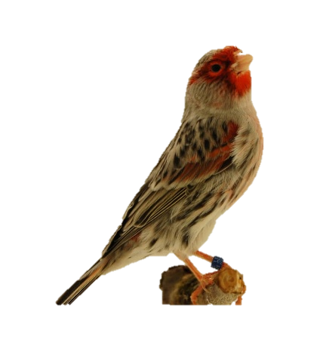
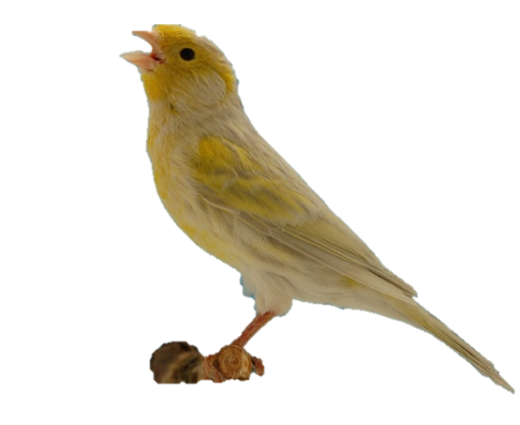
 | Farbenkanarien

Klasse |  | Stamm | Einzel
1 B I |  | 110204 | 110201

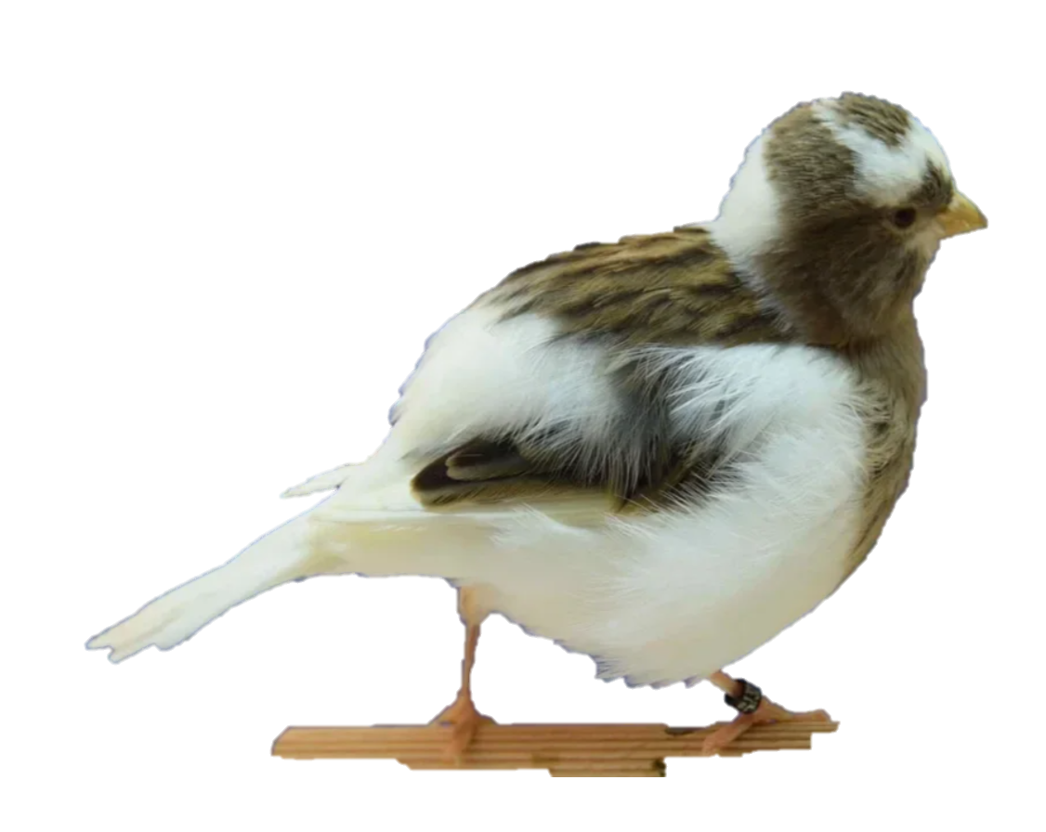
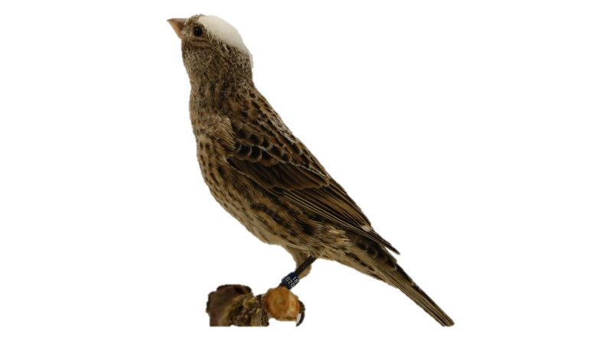
 | Positurkanarien

Klasse |  | Stamm | Einzel
203614 |  | 203611 | BOR-G-W

DKB Schauklassen

 |  | Version: Mai_2026

